상품제안서
UV 3단 수동 양우산 | 상품코드: F30581

 |  |  |  |  |  |  | 02-412-0044 | www.easy1.co.kr
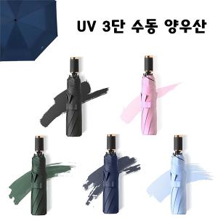

【상세/제작정보】 | ＊아이보리 그레이색상은 임시로 운영하는 색상입니다. 재고확인해주세요

【인쇄/포장옵션】 | 레이저 / OPP(비닐)

【공급단가】 | 수량 | 50~ | 100~ | 500~ | 1,000~ | 2,000~
*VAT별도 | 단가 | 4,440원 | 4,360원 | 4,250원 | 4,180원 | 4,070원

【상품 URL】 | https://easy1.co.kr:443/src/goods_detail.php?gdno=30581

